Sheet1
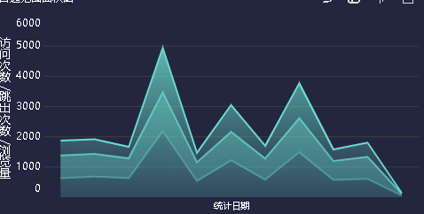
 | 区块1

 | 总项目数 | 当年提前启动率 |  | 当年各确认收入
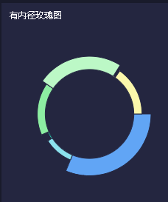
 |  |  |  |  |  |  | 平均响应时常

当年完成项目数 |  |  | 当年验收项目数 |  |  |  | 平均解决时常

当年按时完成率 |  |  | 当年验收完成率

 | 当年问题总数和解决数，需要将两值体现出来
 |  |  |  | 各产品的问题数解决数（看数量可前五或前十） |  | 投诉类型问题数，解决数
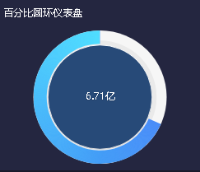
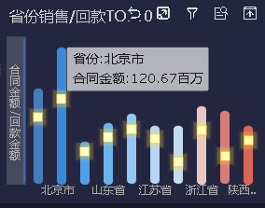
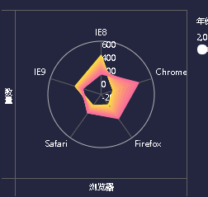

 | 各月人工时 |  |  |  | 不同类别的预算金额，已用金额，待确认金额（可分两个）。

